サイトマップ構造図
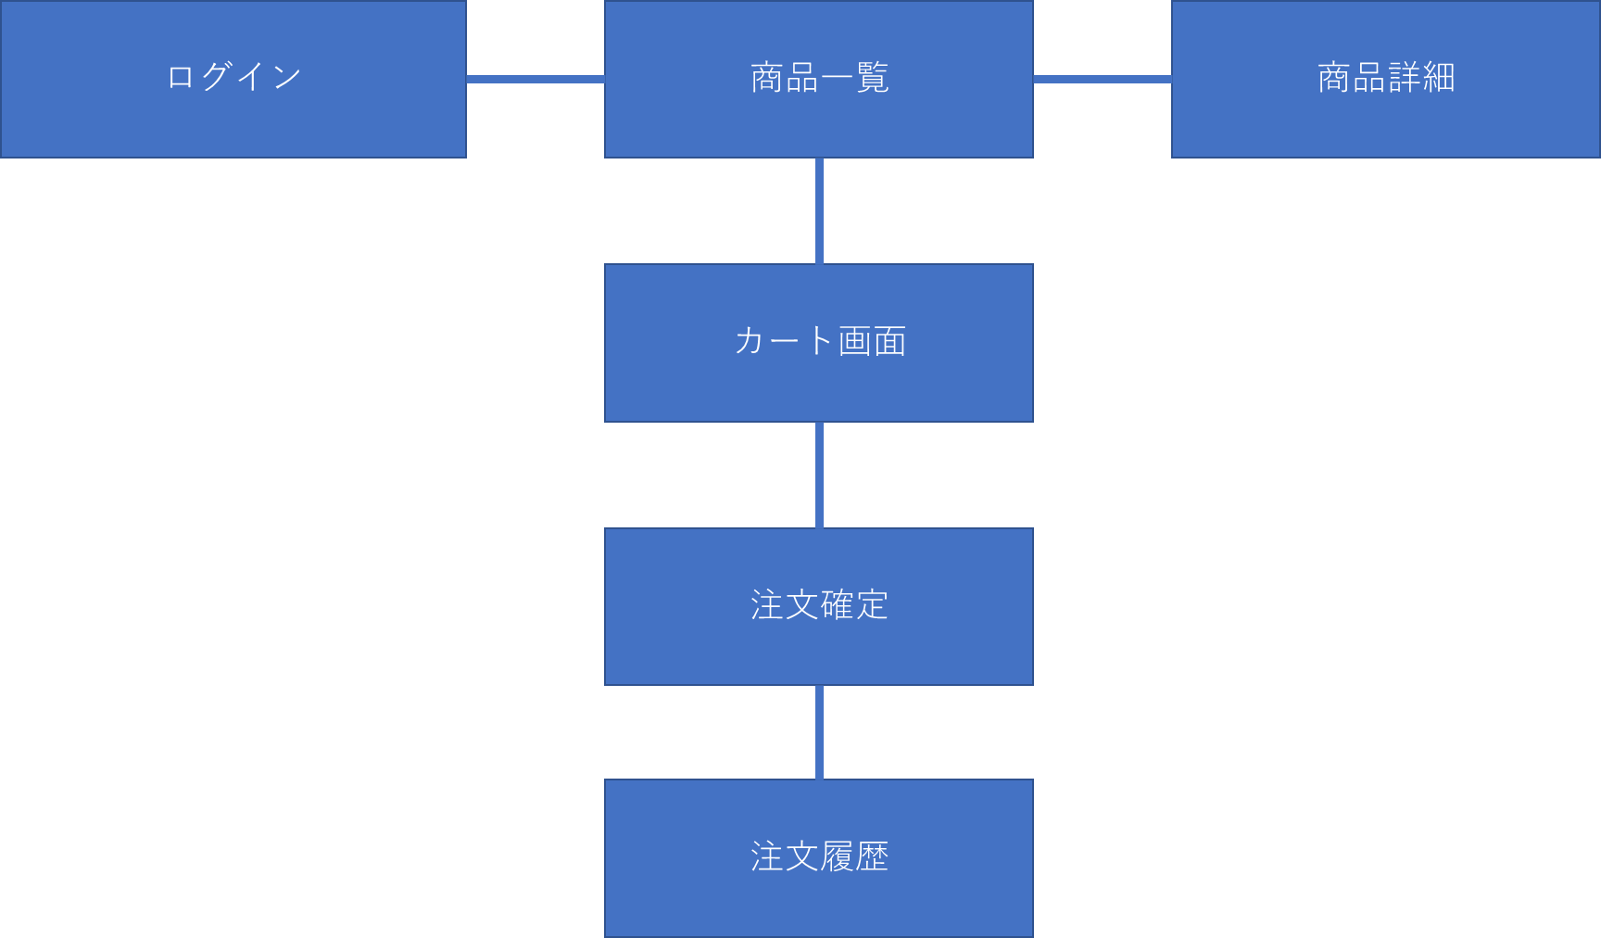
画面一覧
システム名 | 販売管理システム | 作成者 | 市耒 彩羽
工程名 | システム設計 | 作成日付 | 2022/09/20
ドキュメント名 | 販売管理システム 画面設計書 | バージョン | v2.0
書誌名称 | 販売管理システム サイトマップ構造図 | 更新者 | 市耒 彩羽
概要 | 本画面一覧は、販売管理システムに含まれるサイトマップ構造図を示す。 | 更新日付 | 2022-12-08

画面遷移図
画面遷移図
共通情報 | システム名 | 販売管理システム | 作成者 | 市耒 彩羽
 | 工程名 | システム設計 | 作成日付 | 2022/09/22
 | ドキュメント名 | 販売管理システム 画面設計書 | バージョン | v2.0
書誌情報 | 書誌名称 | 販売管理システム 画面一覧 | 更新者 | 市耒 彩羽
 | 概要 | 本画面一覧は、販売管理システムに含まれる画面の一覧を示す。 | 更新日付 | 2022-12-08
G1-3-1
ヘッダー画面（取込）

［ヘッダーで切替］
［ヘッダーで切替］
［ログアウト］
［ヘッダーで切替］
［ヘッダーで切替］
［ヘッダーで切替］
［ヘッダーで切替］

G1-1
ログイン
画面
G1-2-1
商品一覧
画面
G1-2-2
商品詳細
画面
G1-3-1
カート
画面
G1-3-2
注文確定
画面
G1-4
注文履歴
画面

［ログイン］
［商品一覧］
［カート］
［注文確定］
［注文履歴］

（G1-1）
画面レイアウト定義
共通情報 |  | システム名 | 販売管理システム |  |  |  |  |  |  |  |  |  |  | 作成者 | 市耒 彩羽
 |  | 工程名 | システム設計 |  |  |  |  |  |  |  |  |  |  | 作成日付 | 2022/09/24
 |  | ドキュメント名 | 販売管理システム 画面設計書 |  |  |  |  |  |  |  |  |  |  | バージョン | v2.0
書誌情報 |  | 書誌名 | 販売管理システム 画面レイアウト |  |  |  |  |  |  |  |  |  |  | 更新者 | 市耒 彩羽
 |  | 画面ID | G1-1 |  | 画面の名称 |  | ログイン画面 |  |  |  |  |  |  | 更新日付 | 2022-12-07
 |  | 概要 | 購入者がログイン入力する画面
レイアウト図 |  |  |  |  |  |  |  |  | 操作手順
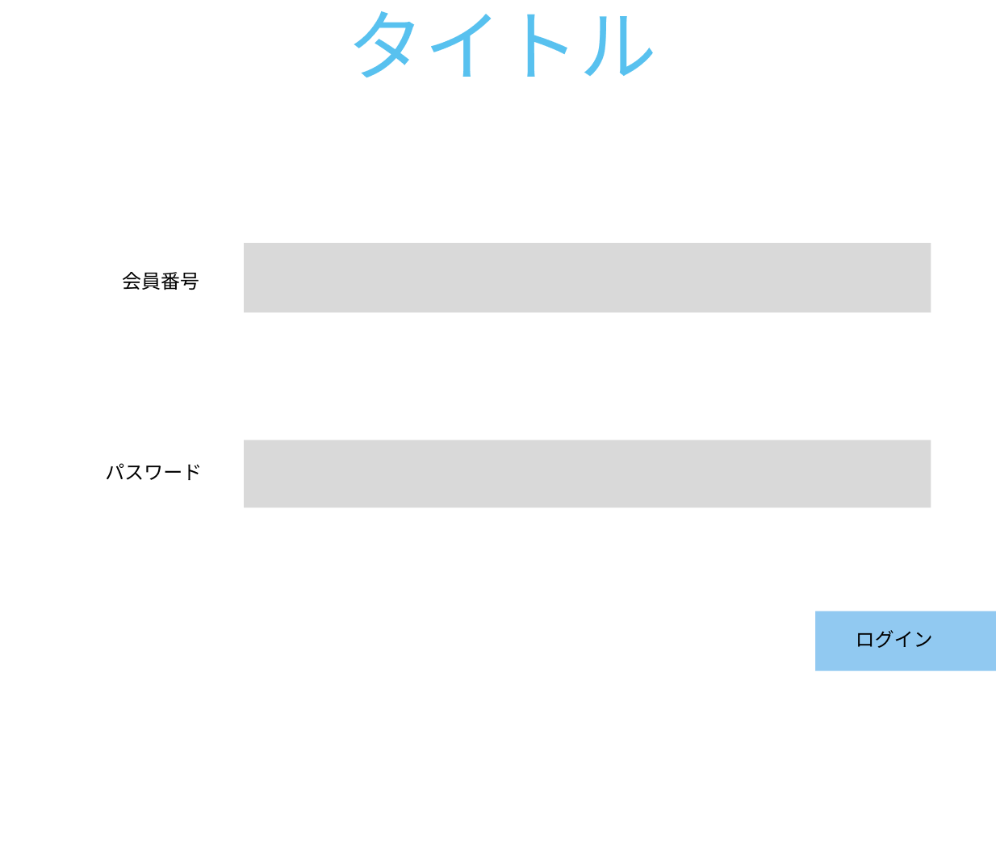

 |  |  |  |  |  |  |  |  | 1 | メールか電話番号をテキストボックスへ入力する

 |  |  |  |  |  |  |  |  | 2 | パスワードをテキストボックスへ入力する
エラーメッセージ表示欄
①
②
③
④
 |  |  |  |  |  |  |  |  | 3 | 「ログイン」ボタンを押下する

 |  |  |  |  |  |  |  |  |  | 3-1 正しいメールか電話番号、パスワードが入力された場合
 |  |  |  |  |  |  |  |  |  | ログイン処理が実行され、商品一覧画面（G1-2-1）へ遷移する

 |  |  |  |  |  |  |  |  |  | 3-2 メールまたは電話番号、パスワードが未入力または誤っている場合
 |  |  |  |  |  |  |  |  |  | エラーメッセージ欄に表示された「正しいメールか電話番号または
 |  |  |  |  |  |  |  |  |  | パスワードを入力してください」というメッセージ内容に従って
 |  |  |  |  |  |  |  |  |  | 再入力する

使用する部品
識別ID | ラベル |  | 入力／表示 | 部品の種類 |  | 表示桁数 | 入力桁数 | データ型 | 文字種 | 初期表示 | 設定元 | 設定先 | 説明
① | 会員番号 |  | 入力 | テキストボックス |  | 20桁 | 7桁 | 文字列 | 半角 | なし | 入力 | - | メールか電話を入力するテキストボックス
② | パスワード |  | 入力 | パスワードボックス |  | 20桁 | 100桁 | 文字列 | 半角 | なし | 入力 | - | パスワードを入力するテキストボックス
③ | ログイン |  | － | ボタン |  | - | - | - | - | - | － | － | ログイン処理を起動するボタン
④ | エラーメッセージ |  | 表示 | 文字列 |  | 50桁 | - | 文字列 | 全角 | なし | － | － | ログイン失敗の場合 エラーメッセージを表示

（G1-2-1）pc版
画面レイアウト定義
共通情報 |  | システム名 | 販売管理システム |  |  |  |  |  |  |  |  |  |  | 作成者 | 市耒 彩羽
 |  | 工程名 | システム設計 |  |  |  |  |  |  |  |  |  |  | 作成日付 | 2022/09/24
 |  | ドキュメント名 | 販売管理システム 画面設計書 |  |  |  |  |  |  |  |  |  |  | バージョン | v2.1
書誌情報 |  | 書誌名 | 販売管理システム 画面レイアウト |  |  |  |  |  |  |  |  |  |  | 更新者 | 志水 凛
 |  | 画面ID | G1-2-1 |  | 画面の名称 |  | 商品一覧画面 |  |  |  |  |  |  | 更新日付 | 2022-12-12
 |  | 概要 | 商品のトップ画面。商品の一覧を表示する画面。
レイアウト図 |  |  |  |  |  |  |  |  | 操作手順
②
③
⑪
⑩
①
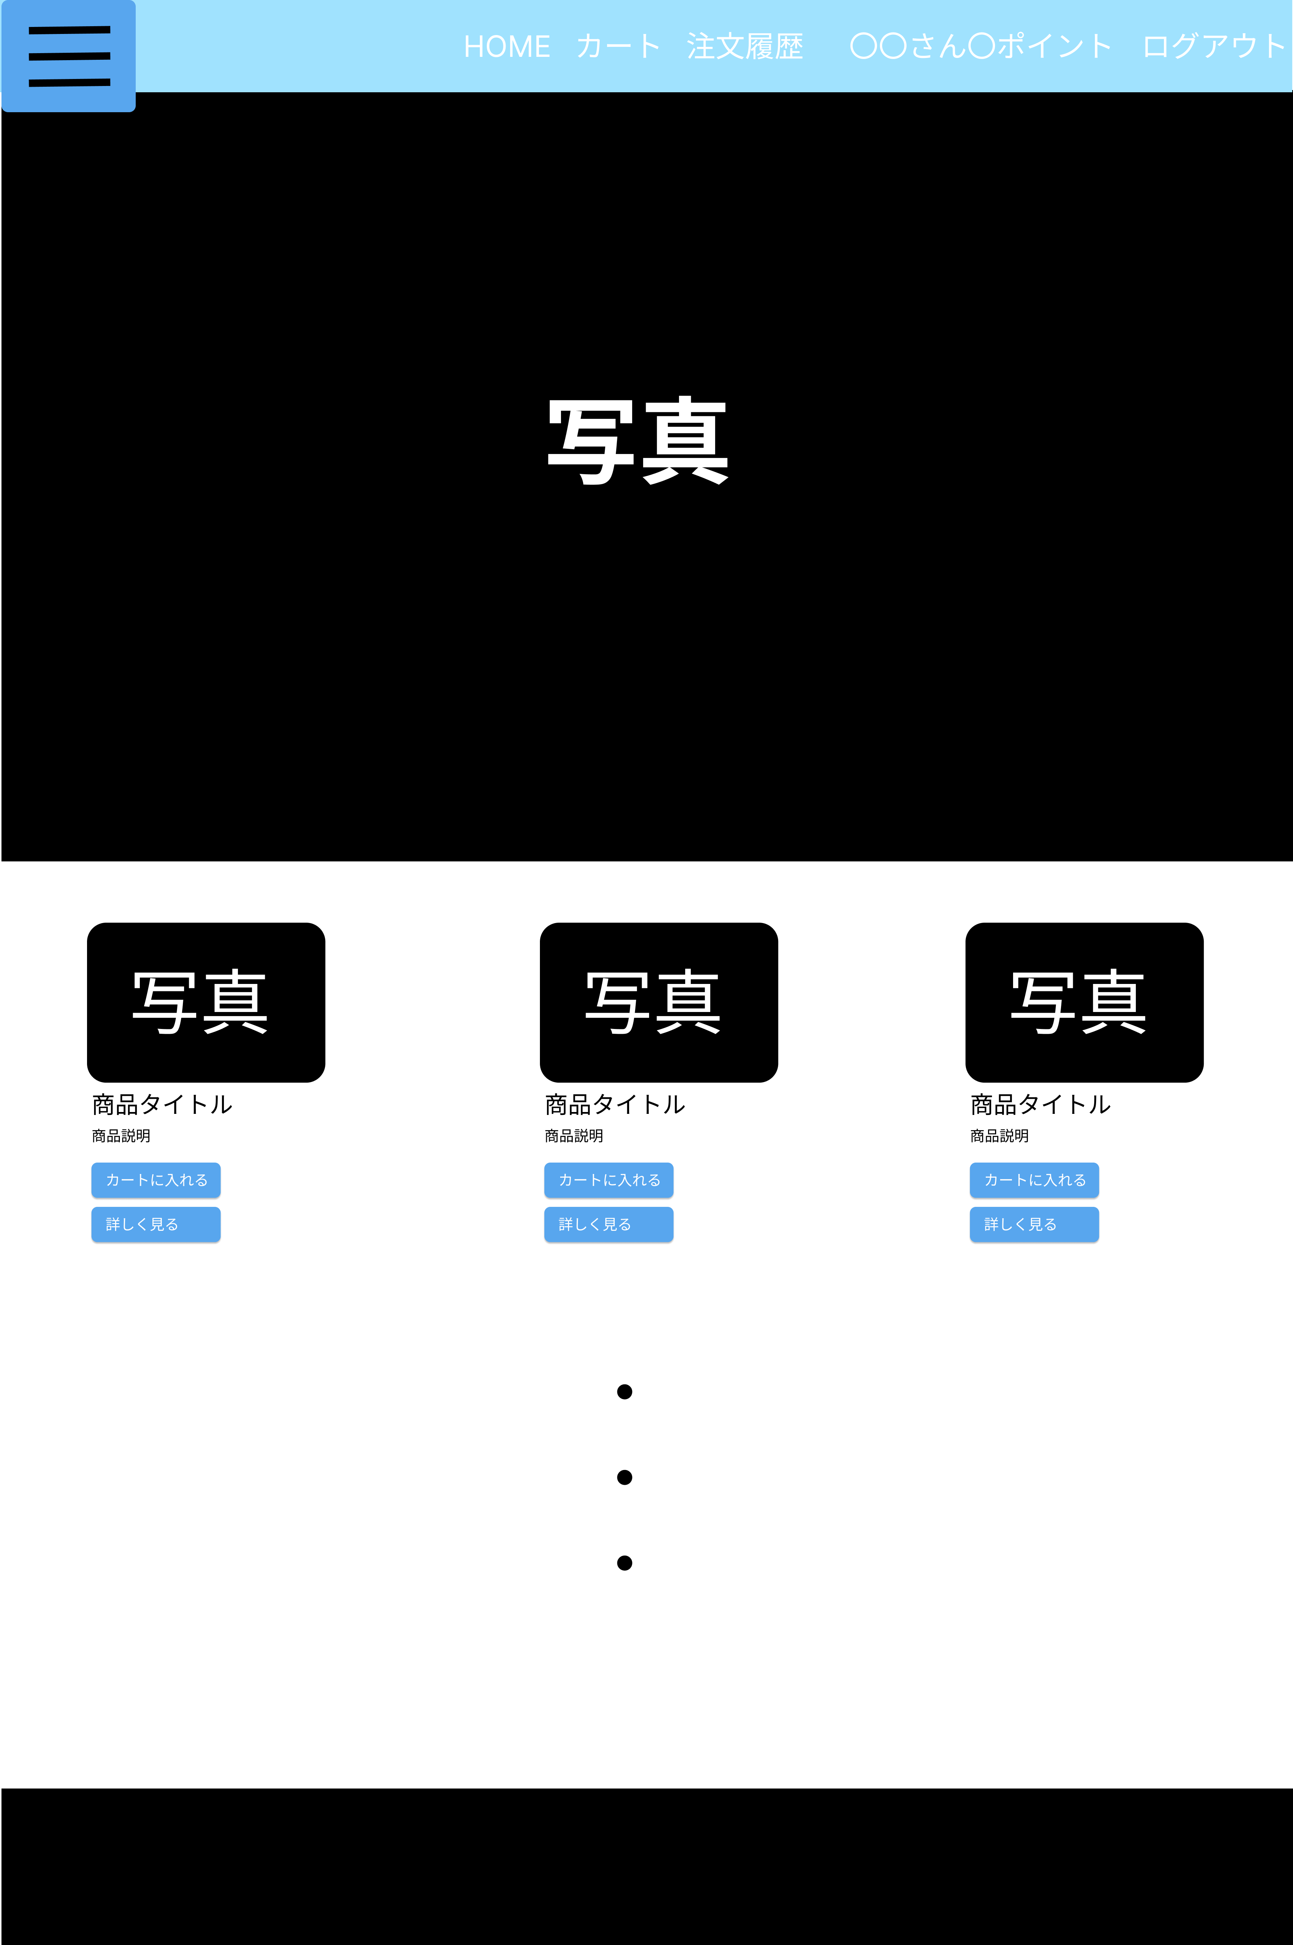
④
⑨
 |  |  |  |  |  |  |  |  |  | 1 | ボタンを押すと商品一覧画面（G1-2-1）へ遷移する
 |  |  |  |  |  |  |  |  |  | 2 | ボタンを押すとカート画面（G1-3-1）へ遷移する
 |  |  |  |  |  |  |  |  |  | 3 | ボタンを押すと注文履歴画面（G1-4）へ遷移する
 |  |  |  |  |  |  |  |  |  | 4 | 商品の分類が選択できるボタン
 |  |  |  |  |  |  |  |  |  | 5 | 商品名を表示する
 |  |  |  |  |  |  |  |  |  | 6 | 商品説明を表示する
 |  |  |  |  |  |  |  |  |  | 7 | ボタンを押すとカート画面（G1-3-1）へ遷移する
 |  |  |  |  |  |  |  |  |  | 8 | ボタンを押すと商品詳細画面（G1-2-2）へ遷移する
 |  |  |  |  |  |  |  |  |  | 9 | ログアウトのボタンを押すと、ログアウト処理を行い
 |  |  |  |  |  |  |  |  |  |  | ログイン画面（G1-1）へ遷移する
⑤
⑥
⑦
 |  |  |  |  |  |  |  |  |  | 10 | ログインのボタンを押すと、ログイン処理を行い
⑧
 |  |  |  |  |  |  |  |  |  |  | 商品一覧画面（G1-2-1）へ遷移する
 |  |  |  |  |  |  |  |  |  | 11 | 所有しているポイント数を表示する

使用する部品
識別ID | ラベル |  | 入力／表示 | 部品の種類 |  | 表示桁数 | 入力桁数 | データ型 | 文字種 | 初期表示 | 設定元 | 設定先 | 説明
① | HOME |  | - | ボタン |  | - | - | - | - | - | - | - | 商品一覧画面（G1-2-1）へ遷移するボタン
② | カート |  | - | ボタン |  | - | - | - | - | - | - | - | カート画面（G1-3-1）へ遷移するボタン
③ | 注文履歴 |  | - | ボタン |  | - | - | - | - | - | - | - | 注文履歴画面（G1-4）へ遷移するボタン
④ | ハンバーガーメニュー |  | 表示 | ボタン |  | - | - | - | - | - | - | - | 商品の分類を選択するボタン
⑤ | 商品タイトル |  | 表示 | 文字列 |  | 100桁 | - | 文字列型 | 全角 | なし | 商品 | - | 商品名を表示する
⑥ | 商品説明 |  | 表示 | 文字列 |  | 101桁 | - | 文字列型 | 全角 | なし | 商品 | - | 商品の説明を表示する
⑦ | カートに入れる |  | - | ボタン |  | - | - | - | - | - | - | - | カート画面（G1-3-1）へ遷移するボタン
⑧ | 詳しく見る |  | - | ボタン |  | - | - | - | - | - | - | - | 商品詳細画面（G1-2-2）へ遷移するボタン
⑨ | ログアウト |  | 表示 | リンク |  | - | - | - | - | - | - | - | ログアウトした後ログイン画面（G1-1）へ遷移する
⑩ | ログイン |  | 表示 | リンク |  | - | - | - | - | - | - | - | ログインした後ログイン画面（G1-1）へ遷移する
⑪ | 〇〇さん〇ポイント |  | 表示 | 文字列 |  | 20桁 | - | 文字列型 | - | なし | ユーザー | - | 所持しているポイント数を表示する

(G1-2-1)モバイル版
画面レイアウト定義
共通情報 |  | システム名 | 販売管理システム |  |  |  |  |  |  |  |  |  |  | 作成者 | 市耒 彩羽
 |  | 工程名 | システム設計 |  |  |  |  |  |  |  |  |  |  | 作成日付 | 2022/09/24
 |  | ドキュメント名 | 販売管理システム 画面設計書 |  |  |  |  |  |  |  |  |  |  | バージョン | v2.0
書誌情報 |  | 書誌名 | 販売管理システム 画面レイアウト |  |  |  |  |  |  |  |  |  |  | 更新者 | 市耒 彩羽
 |  | 画面ID | G1-2-1 |  | 画面の名称 |  | 商品一覧画面 |  |  |  |  |  |  | 更新日付 | 2022-12-07
 |  | 概要 | 商品のトップ画面。商品の一覧を表示する画面。
レイアウト図 |  |  |  |  |  |  |  |  | 操作手順
ヘッダー部分

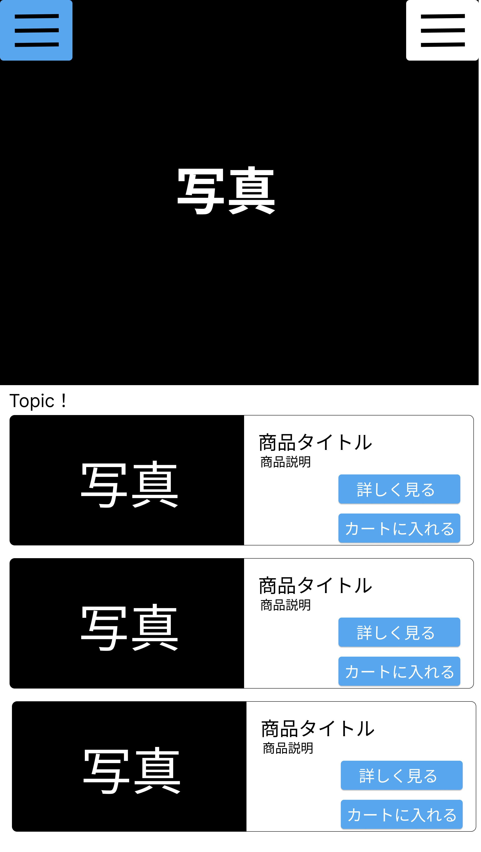
①
 |  |  |  |  |  |  |  |  |  | 1 | ハンバーガーメニューを押すと、ヘッダー部分の内容が表示される

使用する部品
識別ID | ラベル |  | 入力／表示 | 部品の種類 |  | 表示桁数 | 入力桁数 | データ型 | 文字種 | 初期表示 | 設定元 | 設定先 | 説明
① | ハンバーガーメニュー |  | - | ボタン |  | - | - | - | - | - | - | - | スマホ版では、全画面のヘッダー部分をハンバーガーメニューで表示する

（G1-2-2）
画面レイアウト定義
共通情報 |  | システム名 | 販売管理システム |  |  |  |  |  |  |  |  |  |  | 作成者 | 市耒 彩羽
 |  | 工程名 | システム設計 |  |  |  |  |  |  |  |  |  |  | 作成日付 | 2022-09-24
 |  | ドキュメント名 | 販売管理システム 画面設計書 |  |  |  |  |  |  |  |  |  |  | バージョン | v2.1
書誌情報 |  | 書誌名 | 販売管理システム 画面レイアウト |  |  |  |  |  |  |  |  |  |  | 更新者 | 志水 凛
 |  | 画面ID | G1-2-2 |  | 画面の名称 |  | 商品詳細画面 |  |  |  |  |  |  | 更新日付 | 2022-12-12
 |  | 概要 | 商品の詳細な情報を確認できる画面。
②
③
⑩
⑧
レイアウト図 |  |  |  |  |  |  |  |  | 操作手順
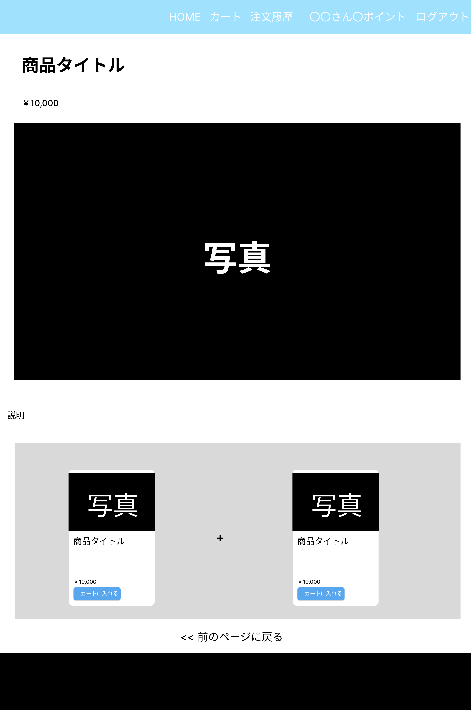
①
④
⑤
 |  |  |  |  |  |  |  |  |  | 1 | ボタンを押すと商品一覧画面（G1-2-1）へ遷移する
 |  |  |  |  |  |  |  |  |  | 2 | ボタンを押すとカート画面（G1-3-1）へ遷移する
 |  |  |  |  |  |  |  |  |  | 3 | ボタンを押すと注文履歴画面（G1-4）へ遷移する
 |  |  |  |  |  |  |  |  |  | 4 | 商品名を表示する
 |  |  |  |  |  |  |  |  |  | 5 | 金額を表示する
 |  |  |  |  |  |  |  |  |  | 6 | ボタンを押すとカート画面（G1-3-1）へ遷移する
 |  |  |  |  |  |  |  |  |  | 7 | 商品説明を表示する
 |  |  |  |  |  |  |  |  |  | 8 | ログアウトのボタンを押すと、ログアウト処理を行い
 |  |  |  |  |  |  |  |  |  |  | ログイン画面（G1-1）へ遷移する
⑦
 |  |  |  |  |  |  |  |  |  | 9 | リンクを押すと商品一覧画面（G-2-1）へ遷移する
 |  |  |  |  |  |  |  |  |  | 10 | 所持しているポイント数を表示する

⑥
⑨

使用する部品
識別ID | ラベル |  | 入力／表示 | 部品の種類 |  | 表示桁数 | 入力桁数 | データ型 | 文字種 | 初期表示 | 設定元 | 設定先 | 説明
① | HOME |  | - | ボタン |  | - | - | - | - | なし | - | - | 商品一覧画面(G1-2-1)へ遷移するボタン
② | カート |  | - | ボタン |  | - | - | - | - | なし | - | - | カート画面（G1-3-1）へ遷移するボタン
③ | 注文履歴 |  | - | ボタン |  | - | - | - | - | なし | - | - | 注文履歴画面（G1-4）へ遷移するボタン
④ | 商品タイトル |  | 表示 | 文字列 |  | 100桁 | - | 文字列型 | 全角 | なし | 商品 | - | 商品名を表示する
⑤ | 金額 |  | 表示 | 数値 |  | 20桁 | - | 数値型 | 半角 | なし | 商品 | - | 金額を表示する
⑥ | カートに入れる |  | 表示 | ボタン |  | - | - | - | - | なし | - | - | カート画面（G1-3-1）へ遷移するボタン
⑦ | 商品説明 |  | 表示 | 文字列 |  | 300桁 | - | 文字列型 | 全角 | なし | 商品 | - | 商品説明を表示する
⑧ | ログアウト |  | 表示 | リンク |  | - | - | - | - | なし | - | - | ログアウト後商品一覧画面（G1-2-1）へ遷移する
⑨ | 前のページに戻る |  | 表示 | リンク |  | - | - | - | - | なし | - | - | 商品一覧画面(G1-2-1)へ遷移するボタン
⑩ | 〇〇さんポイント… |  | 表示 | 文字列 |  | 20桁 | - | 文字列型 | - | なし | ユーザー | - | 所持しているポイント数を表示する

（G1-3-1）
画面レイアウト定義
共通情報 |  | システム名 | 販売管理システム |  |  |  |  |  |  |  |  |  |  | 作成者 | 市耒 彩羽
 |  | 工程名 | システム設計 |  |  |  |  |  |  |  |  |  |  | 作成日付 | 2022-09-24
 |  | ドキュメント名 | 販売管理システム 画面設計書 |  |  |  |  |  |  |  |  |  |  | バージョン | v2.1
書誌情報 |  | 書誌名 | 販売管理システム 画面レイアウト |  |  |  |  |  |  |  |  |  |  | 更新者 | 志水 凛
 |  | 画面ID | G1-3-1 |  | 画面の名称 |  | カート画面 |  |  |  |  |  |  | 更新日付 | 2022-12-12
 |  | 概要 | カート内の情報を確認できる画面。
レイアウト図 |  |  |  |  |  |  |  |  | 操作手順

②
③
⑯
⑮
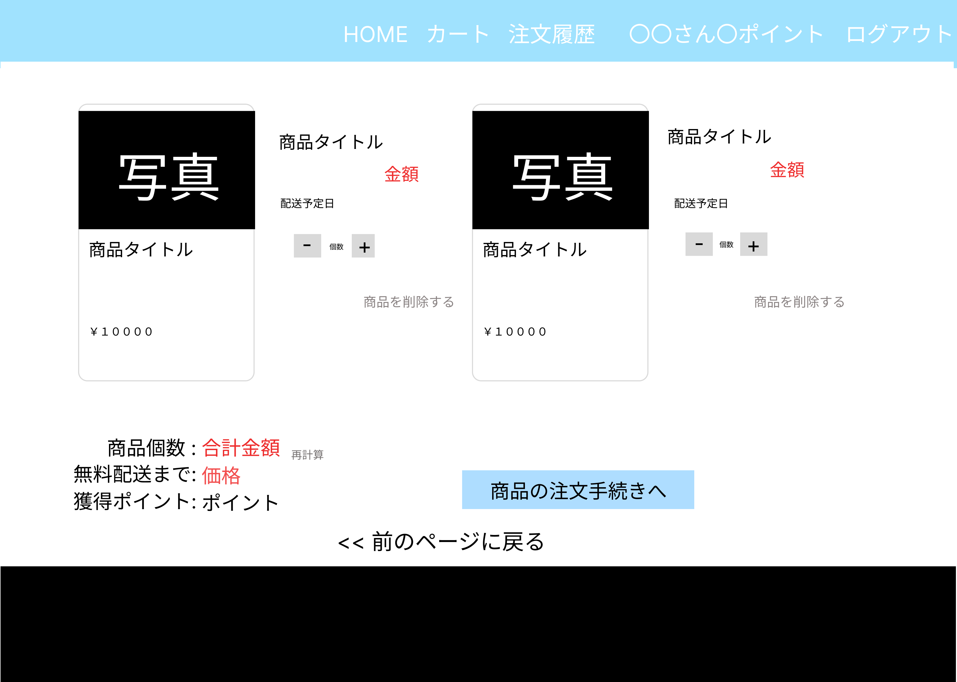
①
 |  |  |  |  |  |  |  |  |  | 1 | ボタンを押すと商品一覧画面（G1-2-1）へ遷移する
 |  |  |  |  |  |  |  |  |  | 2 | ボタンを押すとカート画面（G1-3-1）へ遷移する
 |  |  |  |  |  |  |  |  |  | 3 | ボタンを押すと注文履歴画面（G1-4）へ遷移する
④
 |  |  |  |  |  |  |  |  |  | 4 | 商品名を表示する
⑥
⑤
 |  |  |  |  |  |  |  |  |  | 5 | 金額を表示する
 |  |  |  |  |  |  |  |  |  | 6 | 選択した商品の配送予定日を表示する
⑦
 |  |  |  |  |  |  |  |  |  | 7 | 商品の個数を入力する
⑧
 |  |  |  |  |  |  |  |  |  | 8 | カート内から商品を削除する
 |  |  |  |  |  |  |  |  |  | 9 | 選択した商品の個数を表示する
 |  |  |  |  |  |  |  |  |  | 10 | 商品の合計金額を表示する
⑨
⑩
 |  |  |  |  |  |  |  |  |  | 11 | 配送無料になるまでの価格を表示する
⑪
 |  |  |  |  |  |  |  |  |  | 12 | 獲得ポイントを表示する
⑭
 |  |  |  |  |  |  |  |  |  | 13 | 所有しているポイントと足した獲得ポイントを表示する
⑫
⑬
⑰
 |  |  |  |  |  |  |  |  |  | 14 | ボタンを押すと、注文確定画面（G1-3-2）へ遷移する
 |  |  |  |  |  |  |  |  |  | 15 | ログアウトのボタンを押すと、ログアウト処理を行い、
 |  |  |  |  |  |  |  |  |  |  | ログイン画面（G1-1）へ遷移する
 |  |  |  |  |  |  |  |  |  | 16 | 所持しているポイント数を表示する
 |  |  |  |  |  |  |  |  |  | 17 | リンクを押すと商品一覧画面（G-2-1）へ遷移する

使用する部品
識別ID | ラベル |  | 入力／表示 | 部品の種類 |  | 表示桁数 | 入力桁数 | データ型 | 文字種 | 初期表示 | 設定元 | 設定先 | 説明
① | HOME |  | - | ボタン |  | - | - | - | - | なし | - | - | 商品一覧画面（G1-2-1）へ遷移するボタン
② | カート |  | - | ボタン |  | - | - | - | - | なし | - | - | カート画面（G1-3-1）へ遷移するボタン
③ | 注文履歴 |  | - | ボタン |  | - | - | - | - | なし | - | - | 注文履歴画面（G1-4）へ遷移するボタン
④ | 商品タイトル |  | 表示 | 文字列 |  | 100桁 | - | 文字列型 | 全角 | なし | 商品 | - | 商品名を表示する
⑤ | 金額 |  | 表示 | 数値 |  | 20桁 | - | 数値型 | 半角 | なし | 商品 | - | 金額を表示する
⑥ | 配送予定日 |  | 表示 | 文字列 |  | 20桁 | - | 文字列型 | - | なし | - | 注文明細 | 配送予定日を表示する
⑦ | 個数 |  | - | ボタン |  | - | - | - | - | なし | - | - | 個数を入力するボタン
⑧ | 商品を削除する |  | - | リンク |  | - | - | - | - | なし | - | - | カート内から商品を削除する
⑨ | 商品個数 |  | 表示 | 文字列 |  | 10桁 | - | - | 全角 | なし | カート | 注文明細 | 選択した個数を表示する
⑩ | 合計金額 |  | 表示 | 数値 |  | 20桁 | - | - | 半角 | なし | - | - | 合計金額を表示する
⑪ | 無料配送までの価格 |  | 表示 | 文字列 |  | 30桁 | - | 文字列型 | - | なし | - | - | 配送無料になるまでの価格を表示する
⑫ | 獲得ポイント |  | 表示 | 文字列 |  | 30桁 | - | - | 半角 | なし | - | - | 獲得ポイントを表示する
⑬ | 今回のポイント |  | 表示 | 数値 |  | 30桁 | - | - | 半角 | なし | - | ユーザー | 所有ポイントと足した獲得ポイントを表示する
⑭ | 商品の注文手続きへ |  | - | ボタン |  | - | - | - | - | なし | - | - | 注文確定画面（G-1-3-2）へ遷移するボタン
⑮ | ログアウト |  | - | リンク |  | - | - | - | - | なし | - | - | ログアウトした後ログイン画面（G1-1）へ遷移する
⑯ | 〇〇さんポイント… |  | 表示 | 文字列 |  | 20桁 | - | 文字列型 | - | なし | ユーザー | - | 所持しているポイント数を表示する
⑰ | 前のページに戻る |  | 表示 | リンク |  | - | - | - | - | なし | - | - | 商品一覧画面(G1-2-1)へ遷移するボタン

（G1-3-2）
画面レイアウト定義
共通情報 |  | システム名 | 販売管理システム |  |  |  |  |  |  |  |  |  |  | 作成者 | 市耒 彩羽
 |  | 工程名 | システム設計 |  |  |  |  |  |  |  |  |  |  | 作成日付 | 2022-09-24
 |  | ドキュメント名 | 販売管理システム 画面設計書 |  |  |  |  |  |  |  |  |  |  | バージョン | v2.1
書誌情報 |  | 書誌名 | 販売管理システム 画面レイアウト |  |  |  |  |  |  |  |  |  |  | 更新者 | 志水 凛
 |  | 画面ID | G1-3-2 |  | 画面の名称 |  | 注文確定画面 |  |  |  |  |  |  | 更新日付 | 2022-12-12
 |  | 概要 | 注文を確定する画面。
③
⑰
レイアウト図 |  |  |  |  |  |  |  |  | 操作手順

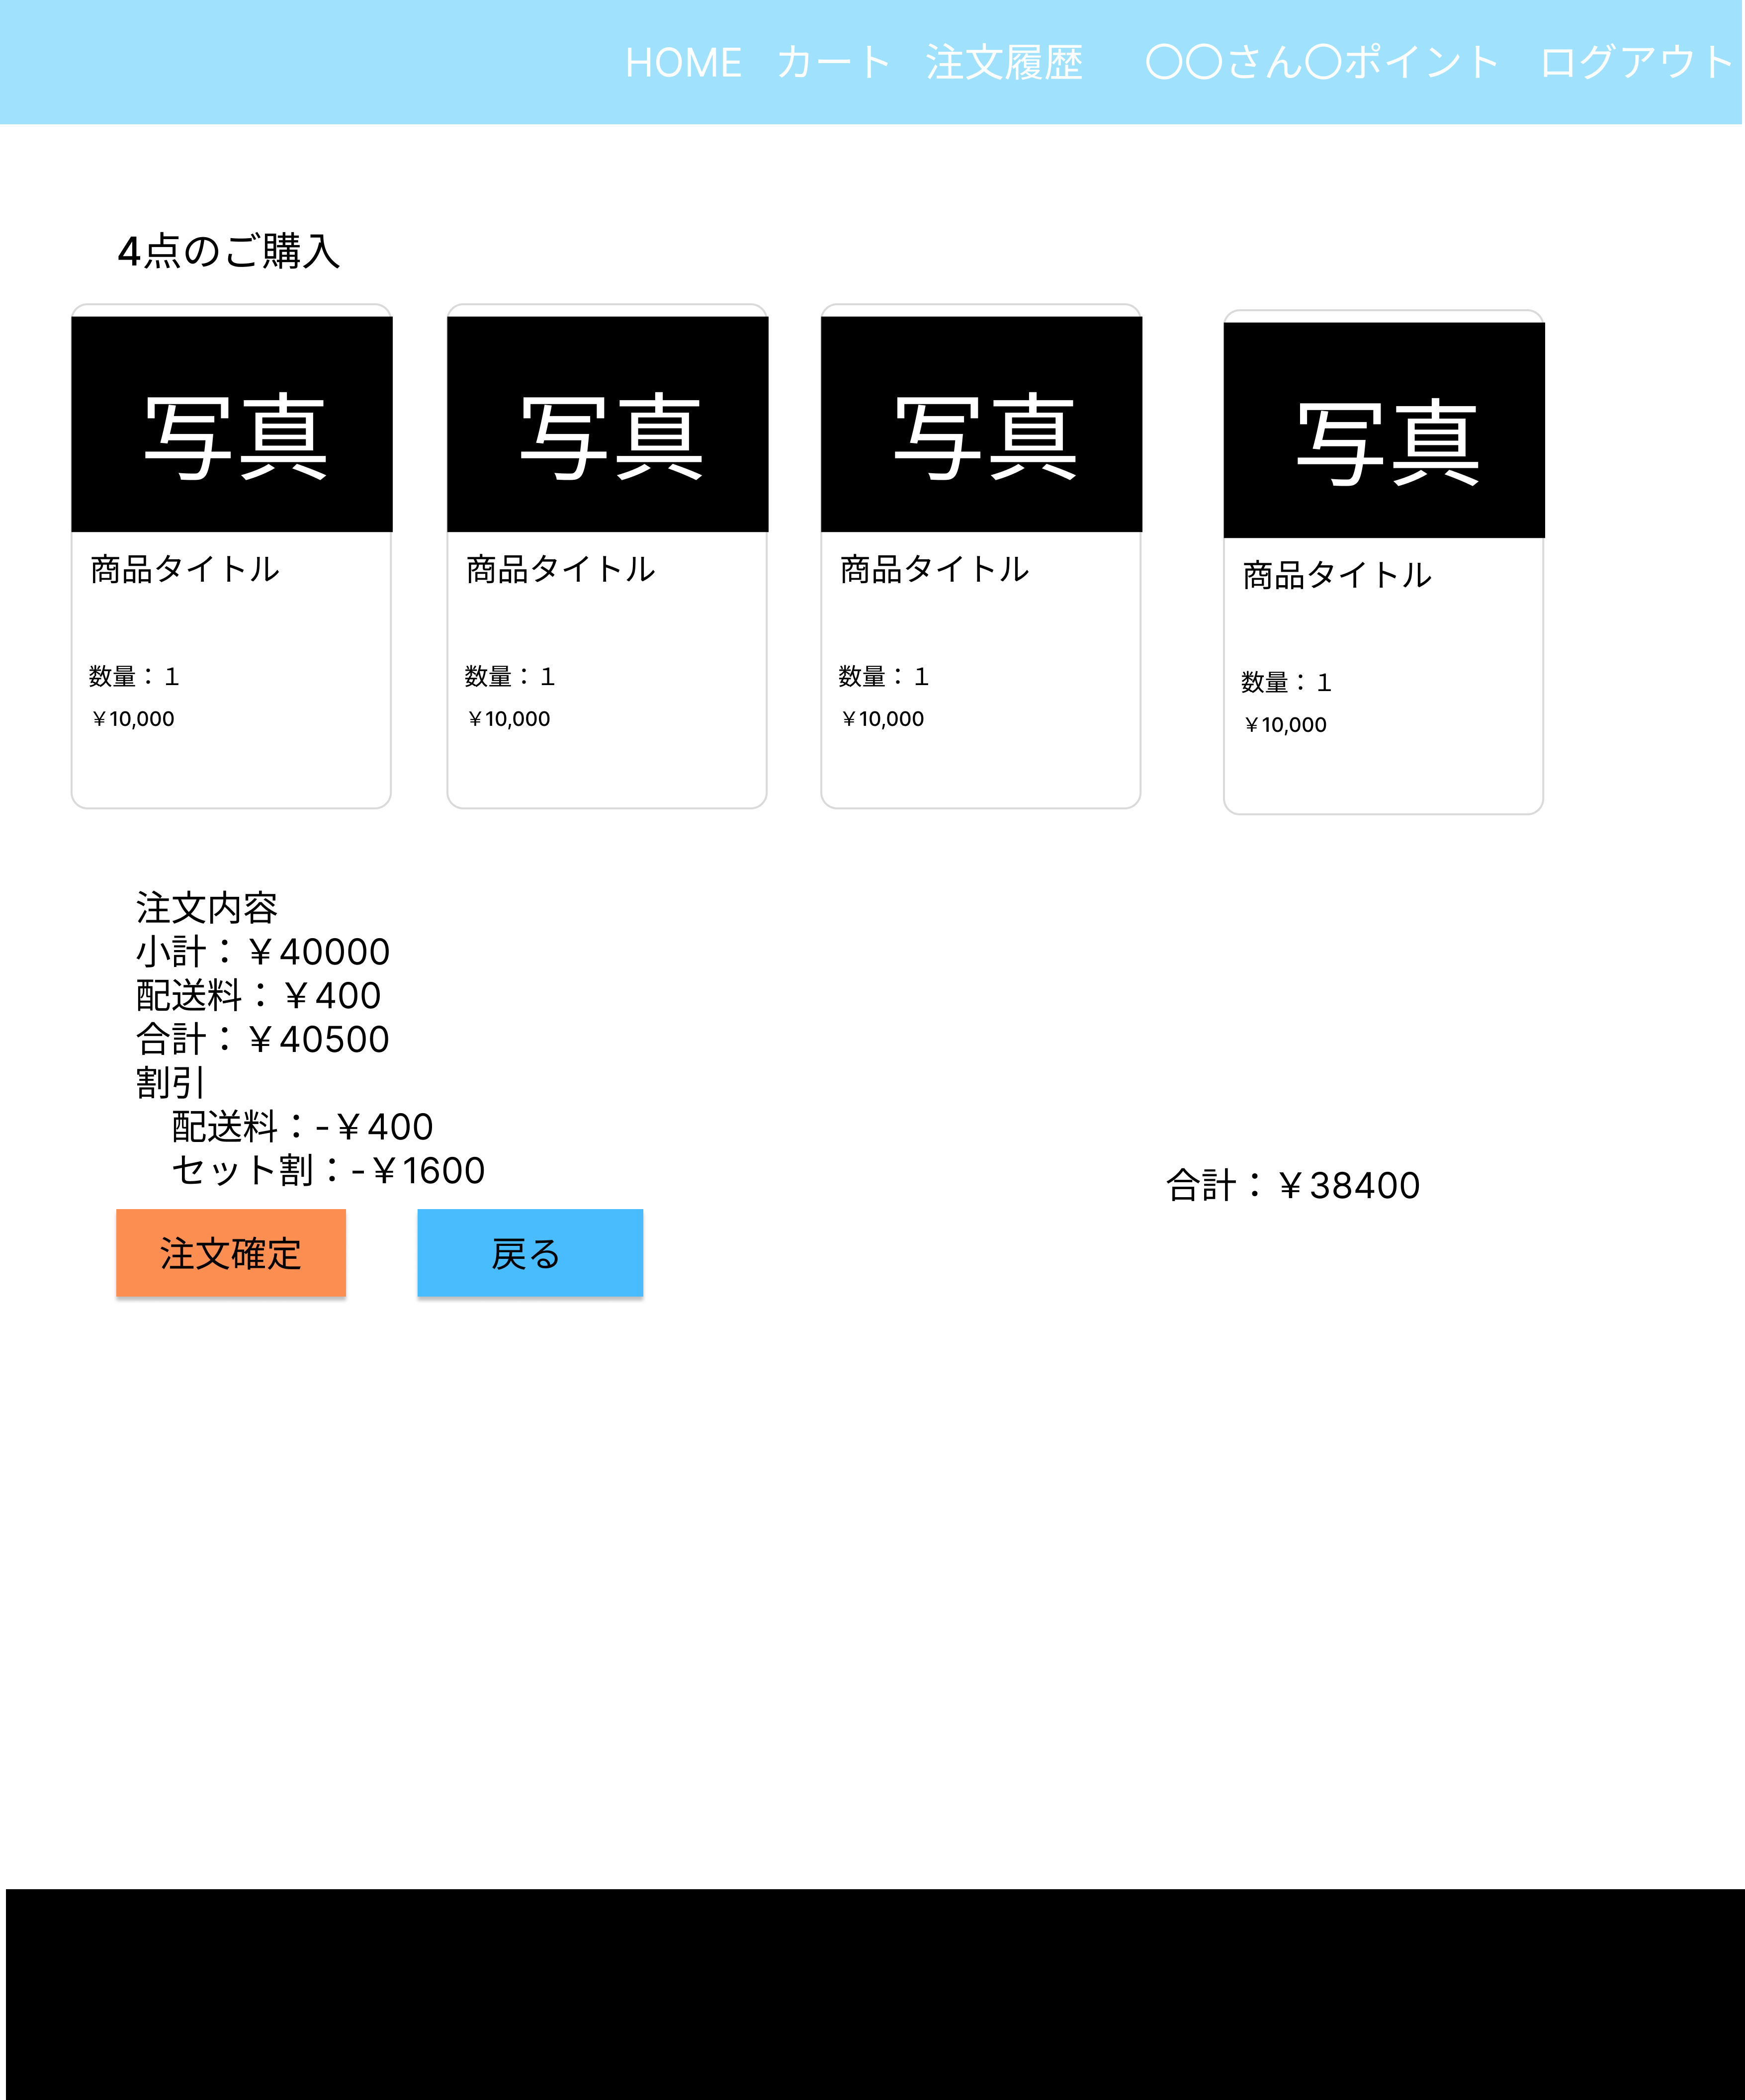
①
⑯
④
②
 |  |  |  |  |  |  |  |  |  | 1 | ボタンを押すと、商品一覧画面（G1-2-1）へ遷移する
 |  |  |  |  |  |  |  |  |  | 2 | ボタン押すと、カート画面（G1-3-1）へ遷移する
 |  |  |  |  |  |  |  |  |  | 3 | ボタンを押すと注文履歴画面（G1-4）へ遷移する
 |  |  |  |  |  |  |  |  |  | 4 | 購入した数を表示する
⑤
 |  |  |  |  |  |  |  |  |  | 5 | 商品名を表示する
⑥
 |  |  |  |  |  |  |  |  |  | 6 | 商品の数量を表示する
⑦
 |  |  |  |  |  |  |  |  |  | 7 | 注文品の金額を表示する
 |  |  |  |  |  |  |  |  |  | 8 | 商品の小計を表示する
⑧
⑨
 |  |  |  |  |  |  |  |  |  | 9 | 商品の配送料を表示する
⑩
⑪
 |  |  |  |  |  |  |  |  |  | 10 | 商品の合計を表示する
⑫
⑮
 |  |  |  |  |  |  |  |  |  | 11 | 商品の割引配送料を表示する
⑬
 |  |  |  |  |  |  |  |  |  | 12 | 商品のセット割を表示する
⑭
 |  |  |  |  |  |  |  |  |  | 13 | ボタンを押すと、注文確定画面（G1-4）へ遷移する
 |  |  |  |  |  |  |  |  |  | 14 | ボタンを押すと、カート画面（G1-3-1）へ遷移する
 |  |  |  |  |  |  |  |  |  | 15 | 割引や配送料などの計算後の合計を表示する
 |  |  |  |  |  |  |  |  |  | 16 | ログアウトのボタンを押すと、ログアウト処理を行い、
 |  |  |  |  |  |  |  |  |  |  | ログイン画面（G1-1）へ遷移する
 |  |  |  |  |  |  |  |  |  | 17 | 所持しているポイント数を表示する

使用する部品
識別ID | ラベル |  | 入力／表示 | 部品の種類 |  | 表示桁数 | 入力桁数 | データ型 | 文字種 | 初期表示 | 設定元 | 設定先 | 説明
① | HOME |  | - | ボタン |  | - | - | - | - | なし | - | - | 商品一覧画面（G1-2-1）へ遷移するボタン
② | カート |  | - | ボタン |  | - | - | - | - | なし | - | - | カート画面（G1-3-1）へ遷移するボタン
③ | 注文履歴 |  | - | ボタン |  | - | - | - | - | なし | - | - | 注文履歴画面（G1-4）へ遷移するボタン
④ | ４点のご購入 |  | - | リンク |  | - | - | - | - | なし | - | - | 何点購入したかを表示する
⑤ | 商品タイトル |  | 表示 | 文字列 |  | 100桁 | - | 文字列型 | 全角 | なし | 商品 | - | 商品名を表示する
⑥ | 数量 |  | 表示 | 文字列 |  | 10桁 | - | 文字列型 | - | なし | カート | 注文明細 | 商品の数量を表示する
⑦ | 金額 |  | 表示 | 数値 |  | 20桁 | - | 数値型 | 半角 | なし | カート | - | 金額を表示する
⑧ | 小計 |  | 表示 | 文字列 |  | 20桁 | - | 文字列型 | 全角 | なし | - | - | 商品の小計を表示する
⑨ | 配送料 |  | 表示 | 文字列 |  | 20桁 | - | 文字列型 | - | なし | - | - | 商品の配送料を表示する
⑩ | 合計 |  | 表示 | 文字列 |  | 20桁 | - | 文字列型 | - | なし | - | - | 商品の合計を表示する
⑪ | 割引配送料 |  | 表示 | 文字列 |  | 20桁 | - | 文字列型 | - | なし | - | - | 商品の割引配送料を表示する
⑫ | セット割 |  | 表示 | 文字列 |  | 20桁 | - | 文字列型 | - | なし | - | - | 商品のセット割を表示する
⑬ | 注文確定 |  | - | ボタン |  | - | - | - | - | なし | - | - | 注文履歴画面（G1-4）へ遷移するボタン
⑭ | 戻る |  | - | ボタン |  | - | - | - | - | なし | - | - | カート画面（G1-3-1）へ遷移するボタン
⑮ | 合計 |  | 表示 | 文字列 |  | 20桁 | - | 文字列型 | - | なし | - | 注文 | 割引や配送料などの計算後の合計を表示する
⑯ | ログアウト |  | - | リンク |  | - | - | - | - | なし | - | - | ログアウトした後ログイン画面（G1-1）へ遷移する
⑰ | 〇〇さんポイント… |  | 表示 | 文字列 |  | 20桁 | - | 文字列型 | - | なし | ユーザー | - | 所持しているポイント数を表示する

（G1-4）
画面レイアウト定義
共通情報 |  | システム名 | 販売管理システム |  |  |  |  |  |  |  |  |  |  | 作成者 | 市耒 彩羽
 |  | 工程名 | システム設計 |  |  |  |  |  |  |  |  |  |  | 作成日付 | 2022-09-24
 |  | ドキュメント名 | 販売管理システム 画面設計書 |  |  |  |  |  |  |  |  |  |  | バージョン | v2.1
書誌情報 |  | 書誌名 | 販売管理システム 画面レイアウト |  |  |  |  |  |  |  |  |  |  | 更新者 | 志水 凛
 |  | 画面ID | G1-4 |  | 画面の名称 |  | 注文履歴画面 |  |  |  |  |  |  | 更新日付 | 2022-12-12
 |  | 概要 | 購入後の注文履歴確認を行う画面。
レイアウト図 |  |  |  |  |  |  |  |  | 操作手順

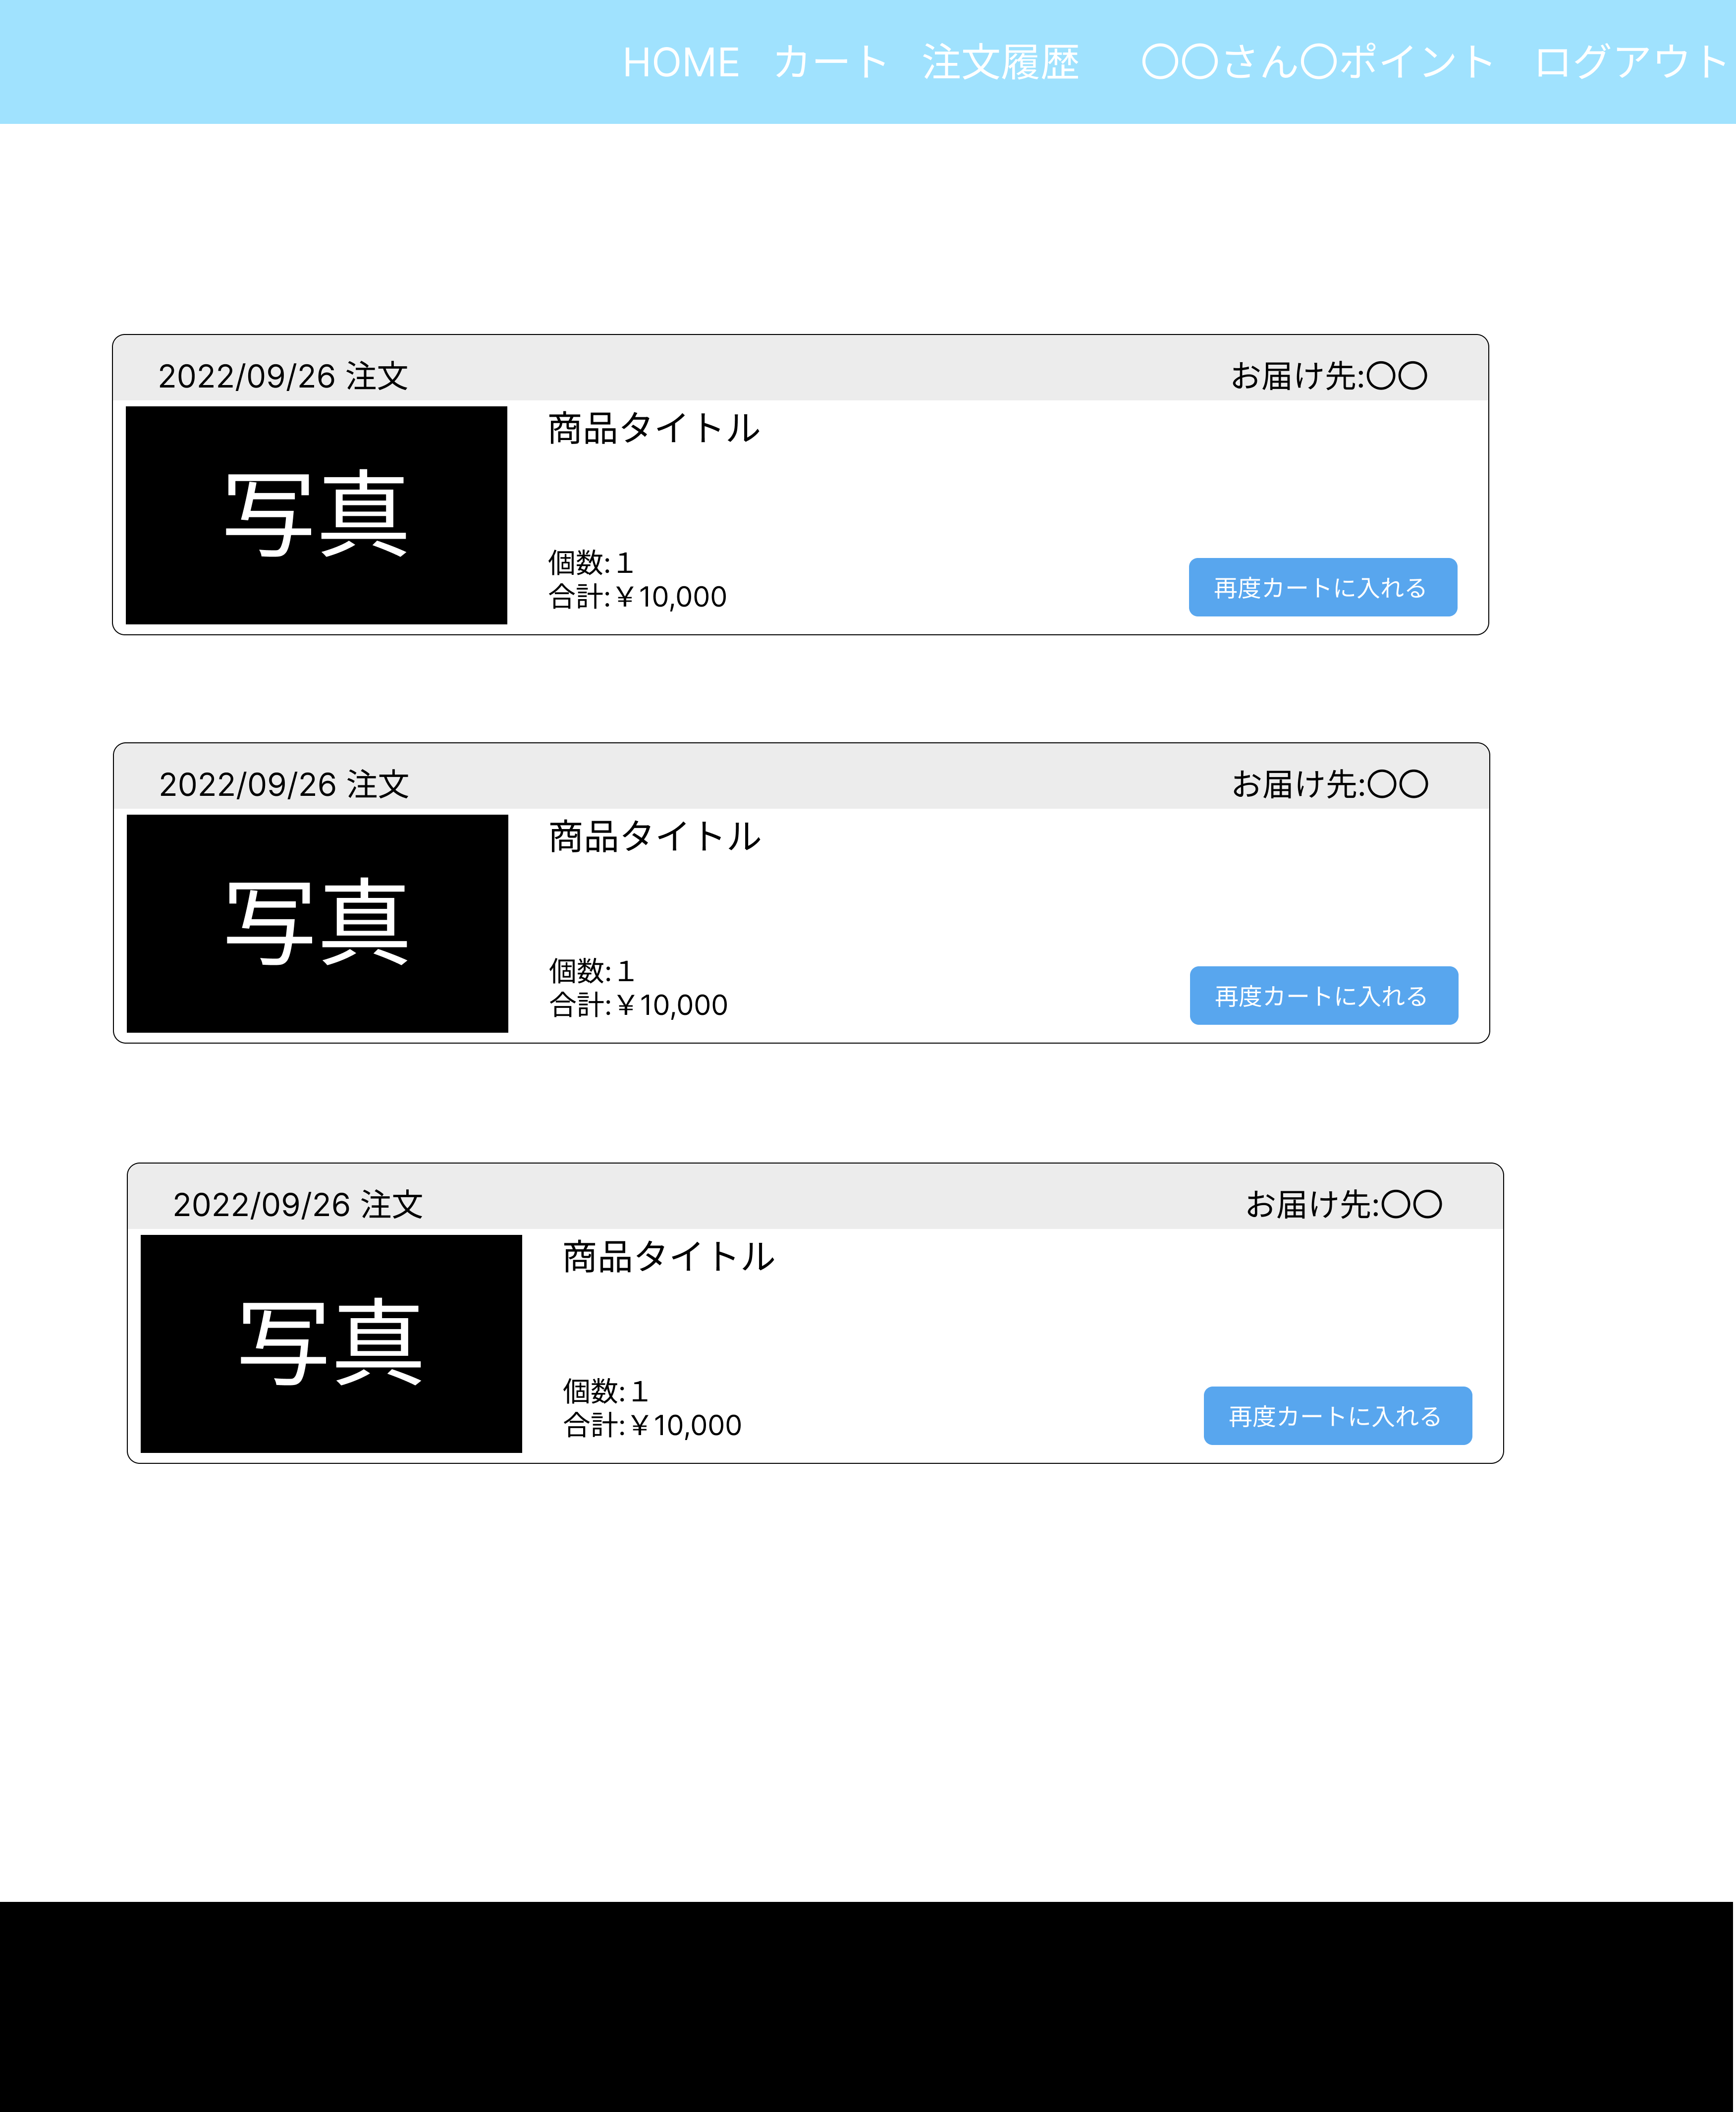
①
②
③
⑪
⑩
④
⑤
⑥
 |  |  |  |  |  |  |  |  |  | 1 | ボタンを押すと、商品一覧画面（G1-2-1）へ遷移する
 |  |  |  |  |  |  |  |  |  | 2 | ボタン押すと、カート画面（G1-3-1）へ遷移する
 |  |  |  |  |  |  |  |  |  | 3 | ボタンを押すと注文履歴画面（G1-4）へ遷移する
⑦
⑧
⑨
 |  |  |  |  |  |  |  |  |  | 4 | 商品の注文日を表示する
 |  |  |  |  |  |  |  |  |  | 5 | 商品をお届けする住所を表示する
 |  |  |  |  |  |  |  |  |  | 6 | 商品名を表示する
 |  |  |  |  |  |  |  |  |  | 7 | 商品の個数を表示する
 |  |  |  |  |  |  |  |  |  | 8 | 商品の合計金額を表示する
 |  |  |  |  |  |  |  |  |  | 9 | ボタンを押すと、カート画面（G1-3-1）へ遷移する
 |  |  |  |  |  |  |  |  |  | 10 | ログアウトのボタンを押すと、ログアウト処理を行い
 |  |  |  |  |  |  |  |  |  |  | ログイン画面（G1-1）へ遷移する
 |  |  |  |  |  |  |  |  |  | 11 | 所持しているポイント数を表示する

使用する部品
識別ID | ラベル |  | 入力／表示 | 部品の種類 |  | 表示桁数 | 入力桁数 | データ型 | 文字種 | 初期表示 | 設定元 | 設定先 | 説明
① | 商品一覧 |  | - | ボタン |  | - | - | - | - | なし | - | - | 商品一覧画面（G1-2-1）へ遷移するボタン
② | カート |  | - | ボタン |  | - | - | - | - | なし | - | - | カート画面（G1-3-1）へ遷移するボタン
③ | 注文履歴 |  | - | ボタン |  | - | - | - | - | なし | - | - | 注文履歴画面（G1-4）へ遷移するボタン
④ | 注文日 |  | 表示 | 文字列 |  | 30桁 | - | 文字列型 | - | なし | 注文 | - | 商品の注文日を表示する
⑤ | お届け先住所 |  | 表示 | 文字列 |  | 50桁 | - | 文字列型 | 全角 | なし | ユーザー | - | お届け先住所を表示する
⑥ | 商品名 |  | 表示 | 文字列 |  | 100桁 | - | 文字列型 | 全角 | なし | 商品 | - | 商品名を表示する
⑦ | 個数 |  | 表示 | 数値 |  | 10桁 | - | 数値型 | - | なし | 注文明細 | - | 商品の個数を表示する
⑧ | 合計 |  | 表示 | 数値 |  | 20桁 | - | 数値型 | 半角 | なし | 注文明細 | - | 合計を表示する
⑨ | 再度カートに入れる |  | - | ボタン |  | - | - | - | - | なし | - | - | カート画面（G1-3-1）へ遷移するボタン
⑩ | ログアウト |  | - | リンク |  | - | - | - | - | なし | - | - | ログアウトした後ログイン画面（G1-1）へ遷移する
⑪ | 〇〇さんポイント… |  | 表示 | 文字列 |  | 20桁 | - | 文字列型 | - | なし | ユーザー | - | 所持しているポイント数を表示する

